Risikobewertung
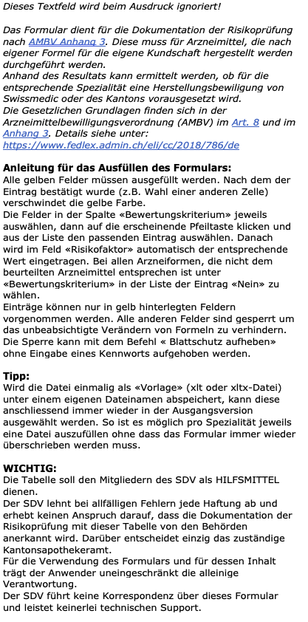
Arzneimittel: | Name der Formulierung

 | Bewertungskriterium | Risikofaktor | Bemerkungen
Anwendungsart | - | 0
flüssige Arzneiform | - | 0
feste Arzneiform | - | 0
halbfest: Suppositorien | - | 0
halbfest: Creme, Salben, etc. | - | 0
Augentropfen | - | 0
inhärente Risiken des Wirkstoffs | - | 0
Herstellungsprozess | - | 0
Mengenverhältnis (Lohnauftrag : eigene Kundschaft) | - | 0
 | Risikobewertung | 0 | -

Durchgeführt am: | Datum
Beurteilt durch: | Name | Unterschrift:

 | Anwendungsart
 | -
 | parenteral
 | ophthalmologische Anwendung in der Chirurgie oder bei traumatischen Verletzungen
 | inhalativ
 | enteral oder topisch steril
 | enteral
 | ophtalmologisch am unverletzten Auge
 | topisch

 | Inhärente Risiken des Wirkstoffs
 | -
 | hohes Risiko
 | mittleres Risiko
 | geringes Risiko

 | Herstellungsart
 | -
 | aseptische Herstellung
 | aseptische Herstellung mit Endsterilisation
 | lösen und mischen
 | verdünnen
 | abfüllen nicht steriler Arzneiformen

 | Mengenverhältnis
 | -
 | ausschliesslich im Lohnauftrag
 | hauptsächlich im Lohnauftrag (Verhältnis 2:1)
 | ausgeglichen (Verhältnis 1:1)
 | hauptsächlich für die eigene Kundschaft (Verhältnis 1:2)
 | ausschliesslich für die eigene Kundschaft

 | Flüssige Arzneiformen
 | -
 | Nein
 | > 2000 OP/Liter
 | 1000 - 2000 OP/Liter
 | 500 - 999 OP/Liter
 | 100 - 499 OP/Liter
 | < 100 OP/Liter

 | feste Arzneiformen
 | -
 | Nein
 | > 120000 Stück
 | 60000 -120000 Stück
 | 30000 - 59999 Stück
 | 6000 - 29999 Stück
 | < 6000 Stück

 | Zäpfchen (halbfeste)
 | -
 | Nein
 | > 40000 Stück
 | 20000 - 40000 Stück
 | 10000 - 19999 Stück
 | 2000 - 9999 Stück
 | < 2000 Stück

 | Salben, Cremen, etc (halbfeste)
 | -
 | Nein
 | > 200000 Gramm
 | 100000 - 200000 Gramm
 | 50000 - 99999 Gramm
 | 10000 - 49999 Gramm
 | < 10000 Gramm

 | Augentropfen
 | -
 | Nein
 | > 200 Liter
 | 100 - 200 Liter
 | 50 - 99 Liter
 | 10 - 49 Liter
 | < 10 Liter

